2公式产生数组
例1：计算大于零的数值之和 |  |  |  | 数组公式
计算列 | 第一步 | 第二步 | 第三步 | 一步到位
1 | TRUE | 1 | 148 | 148
0 | FALSE | 0
-3 | FALSE | 0
67 | TRUE | 67
80 | TRUE | 80

例2：生成2行3列的常量数组，选中2行3列的单元格区域，输入：={1,2,3;4,5,6}
1 | 2 | 3
4 | 5 | 6

例3：计算1到10的自然数求和。
公式： | {=SUM(ROW(1:10))}
公式验证：
注意：ROW(1:10)表示第1行至第10行的单元格区域

例4：求两个数组进行相乘后的总和。
数组1： |  |  | 数组2：
1 | 2 |  | 10
 |  |  | 20
 |  |  | 30

公式： | =SUM({1,2}*{10;20;30})
方法1： | 常量数组 | 180
方法2： | 区域引用 | 180

={1,2}*{10;20;30}，运算过程推导：
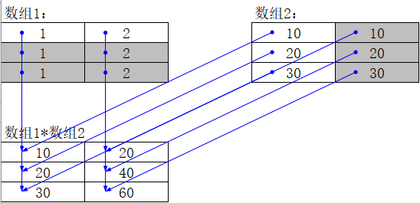

10 | 20
20 | 40
30 | 60

